상품제안서
볼빅 비스타3 프리즘360 6구 골프공 | 상품코드: F30539

 |  |  |  |  |  |  | 02-412-0044 | www.easy1.co.kr
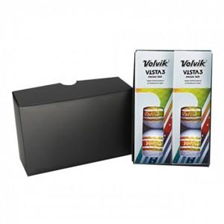

【상세/제작정보】 | 컬러인쇄 문의

【인쇄/포장옵션】 | / 포장불가능

【공급단가】 | 수량 | 20~ | 50~ | 100~ | 300~ | 500~
*VAT별도 | 단가 | 26,500원 | 26,070원 | 25,440원 | 24,800원 | 24,370원

【상품 URL】 | http://www.easy1.co.kr/src/goods_detail.php?gdno=30539

